画面
機能設計書 |  |  | システム名 | プロジェクト名 | 登録日付 |  |  | 更新日付
 |  |  | Biz-X POTTS
画面レイアウト |  |  | サブシステム名 | 機能名名 | 登録担当者 |  |  | 更新担当者
 |  |  | 入荷 | 入荷予定入力

 | 画面レイアウト

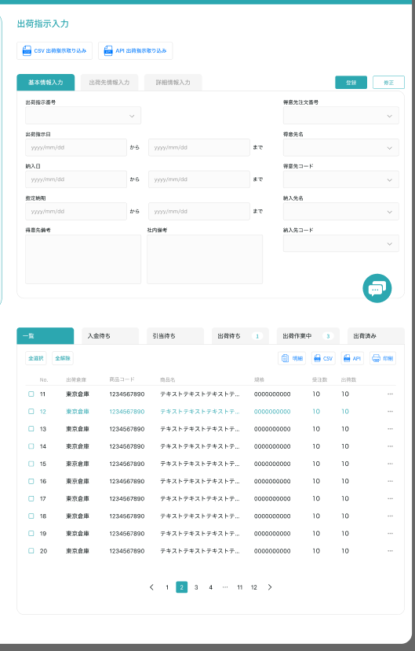
入荷予定入力

CSV 入荷予定取り込み

 |  |  |  |  |  | 登録または修正、ボタン

入荷指示番号:123456789

入荷予定日
仕入先注文番号
仕入先名

カナ名称
郵便番号
都道府县

 |  |  |  |  |  |  | 项目を参照
 |  |  |  |  |  |  | 【画面項目定義】
住所

電話番号
FAX番号
取込状態

仕入先备考
社内备考

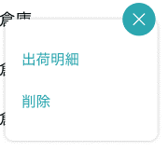

入荷明細

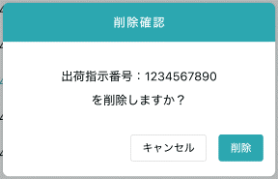

 |  | ダイアログ

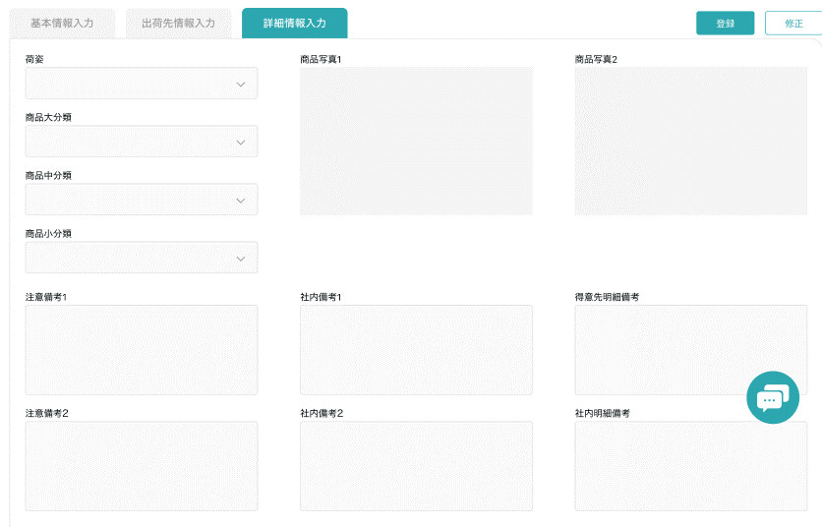

 |  |  |  |  |  |  |  |  | 项目を参照
 |  |  |  |  |  |  |  |  | 【画面項目定義】

画面 (SP)
機能設計書 |  | システム名 |  |  | プロジェクト名 | 登録日付 | 更新日付
 |  | Biz-X POTTS
画面レイアウト |  | サブシステム名 |  |  | 機能名名 | 登録担当者 | 更新担当者
 |  | 入荷 |  |  | 入荷予定入力

 | 画面レイアウト

tab切替、入荷予定がない場合はエラーを提示

入荷予定入力
入荷予定入力

明細情報
明細情報
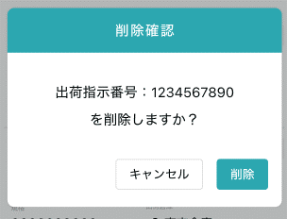
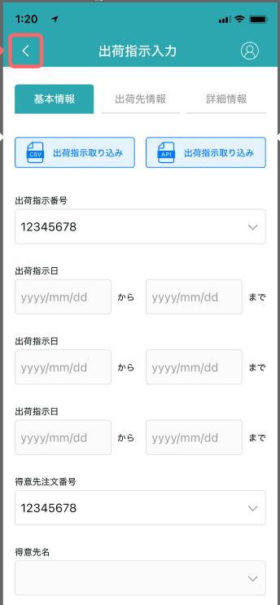
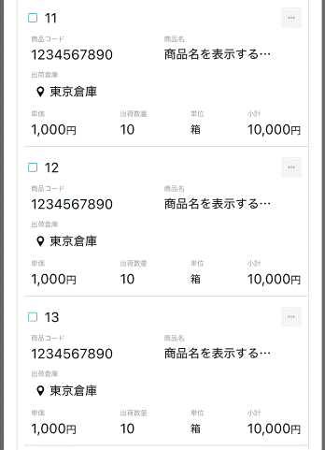

 |  |  | 项目を参照
 |  |  | 【画面項目定義】

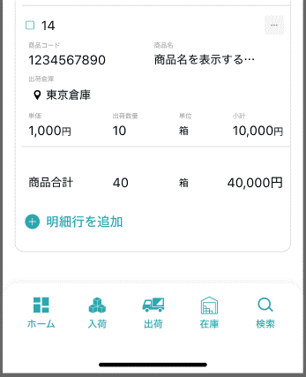

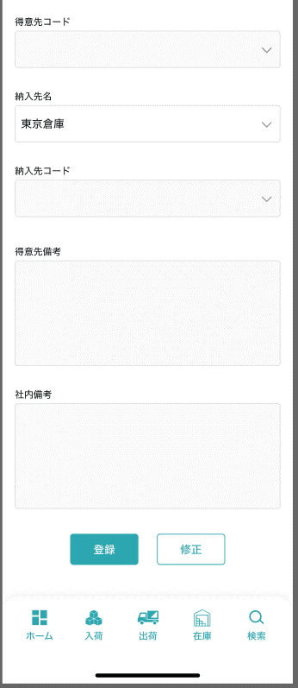

入荷予定入力
ボタンを1つだけ表示

 |  |  |  | 项目を参照
 |  |  |  | 【画面項目定義】

ボタンを1つだけ表示（登録、修正）

关闭

画面項目定義 (SP)
機能設計書 |  |  | システム名 |  |  |  | プロジェクト名 |  |  |  |  |  | 登録日付 |  |  | 更新日付
 |  |  | Biz-X POTTS
画面項目定義 |  |  | サブシステム名 |  |  |  | 機能名名 |  |  |  |  |  | 登録担当者 |  |  | 更新担当者
 |  |  | 入荷 |  |  |  | 入荷予定入力

No | 項目名 | ID | 種類 | 属性 | DB 桁数 | 画面 桁数 | IO | タブ | 必須 | 表示 | 配置 | IME | ref | chk | 書式 |  | 概要 | 登録時仕様 |  | 更新時仕様
 |  |  |  |  |  |  |  |  |  |  |  |  |  |  |  |  |  | 取得元 | 仕様 | 取得元 （照会/削除も同様） | 仕様
PC端を参照
 | 基本情報
 | 入荷予定番号 |  |  |  |  |  |  |  |  | 〇 |  |  |  |  |  |  | 表示项目，没有番号的场合显示空 | dtb_receive(入荷予定) | 入荷予定番号
 | 入荷予定日 |  |  |  |  |  |  |  | 〇 |  |  |  |  |  |  |  | 日期 | dtb_receive(入荷予定) | 入荷予定日
 | 仕入先コード |  |  |  |  |  |  |  | 〇 |  |  |  |  |  |  |  | 废止 | dtb_receive(入荷予定) | 仕入先ID
 | 仕入先注文番号 |  |  |  |  |  |  |  |  |  |  |  |  |  |  |  |  | dtb_receive(入荷予定) | オーダーNo
 | 仕入先名 |  |  |  |  |  |  |  |  |  |  |  |  |  |  |  | 可输入下拉框 | dtb_receive(入荷予定) | 仕入先_名称
 | カナ名称 |  |  |  |  |  |  |  |  |  |  |  |  |  |  |  |  | dtb_receive(入荷予定) | 仕入先_カナ名称
 | 郵便番号 |  |  |  |  |  |  |  |  |  |  |  |  |  |  |  |  | dtb_receive(入荷予定) | 仕入先_郵便番号
 | 都道府県 |  |  |  |  |  |  |  |  |  |  |  |  |  |  |  | 下拉框 | dtb_receive(入荷予定) | 仕入先_住所１
 | 市区町村 |  |  |  |  |  |  |  |  |  |  |  |  |  |  |  | 下拉框与【都道府県】关联 | dtb_receive(入荷予定) | 仕入先_住所２
 | 住所 |  |  |  |  |  |  |  |  |  |  |  |  |  |  |  |  | dtb_receive(入荷予定) | 仕入先_住所３
 | 電話番号 |  |  |  |  |  |  |  |  |  |  |  |  |  |  |  |  | dtb_receive(入荷予定) | 仕入先_電話番号
 | FAX番号 |  |  |  |  |  |  |  |  |  |  |  |  |  |  |  |  | dtb_receive(入荷予定) | 仕入先_FAX番号
 | 取込状態 |  |  |  |  |  |  |  |  |  |  |  |  |  |  |  | 非活性 | dtb_receive(入荷予定) | 取込エラーフラグ
 | 仕入先備考 |  |  |  |  |  |  |  |  |  |  |  |  |  |  |  |  | dtb_receive(入荷予定) | 社内備考１
 | 社内備考 |  |  |  |  |  |  |  |  |  |  |  |  |  |  |  |  | dtb_receive(入荷予定) | 社内備考２
 | 入荷商品明細一覧
 | ID |  |  |  |  |  |  |  |  |  |  |  |  |  |  |  |  | dtb_receive_detail(入荷予定明細) | ID
 | 入荷予定明細行No |  |  |  |  |  |  |  |  | 〇 |  |  |  |  |  |  |  | dtb_receive_detail(入荷予定明細) | 入荷予定明細行No
 | 商品コード |  |  |  |  |  |  |  |  | 〇 |  |  |  |  |  |  |  | mtb_product(商品マスタ) | 商品コード
 | 商品名 |  |  |  |  |  |  |  |  | 〇 |  |  |  |  |  |  |  | mtb_product(商品マスタ) | 商品_名称
 | 単価 |  |  |  |  |  |  |  |  | 〇 |  |  |  |  |  |  |  | dtb_receive_detail(入荷予定明細) | 仕入単価
 | 入荷数量 |  |  |  |  |  |  |  |  | 〇 |  |  |  |  |  |  |  | dtb_receive_detail(入荷予定明細) | 入荷予定数
 | 規格 |  |  |  |  |  |  |  |  | 〇 |  |  |  |  |  |  |  | mtb_product(商品マスタ) | 商品_規格
 | 取込状態 |  |  |  |  |  |  |  |  | 〇 |  |  |  |  |  |  |  | dtb_receive_detail(入荷予定明細) | 取込エラーフラグ
 | 入荷商品明細
 | 入荷予定明細行No |  |  |  |  |  |  |  |  | 〇 |  |  |  |  |  |  | 显示，不可输入 | dtb_receive_detail(入荷予定明細) | 入荷予定明細行No
 | 商品コード |  |  |  |  |  |  |  | 〇 |  |  |  |  |  |  |  | 下拉框 | mtb_product(商品マスタ) | 商品コード
 | 商品名 |  |  |  |  |  |  |  |  | 〇 |  |  |  |  |  |  | 显示，不可输入 | mtb_product(商品マスタ) | 商品_名称
 | 単価 |  |  |  |  |  |  |  | 〇 |  |  |  |  |  |  |  |  | dtb_receive_detail(入荷予定明細) | 仕入単価
 | 入荷数量 |  |  |  |  |  |  |  | 〇 |  |  |  |  |  |  |  |  | dtb_receive_detail(入荷予定明細) | 入荷予定数
 | 規格 |  |  |  |  |  |  |  |  | 〇 |  |  |  |  |  |  | 显示，不可输入 | mtb_product(商品マスタ) | 商品_規格
 | 消費期限 |  |  |  |  |  |  |  |  | 〇 |  |  |  |  |  |  | 显示，不可输入。 只有入库了才会显示 关联表：入荷予定明細-> 商品入出荷位置->商品在庫位置 | dtb_product_location(商品在庫位置) | 消費期限
 | ロット番号 |  |  |  |  |  |  |  |  | 〇 |  |  |  |  |  |  | 显示，不可输入。 只有入库了才会显示 关联表：入荷予定明細-> 商品入出荷位置->商品在庫位置 | dtb_product_location(商品在庫位置) | ロット番号
 | シリアル |  |  |  |  |  |  |  |  | 〇 |  |  |  |  |  |  | 显示，不可输入。 只有入库了才会显示 关联表：入荷予定明細-> 商品入出荷位置->商品在庫位置 | dtb_product_location(商品在庫位置) | シリアル
 | 仕入先明細備考 |  |  |  |  |  |  |  | 〇 |  |  |  |  |  |  |  |  | dtb_receive_detail(入荷予定明細) | 社内備考１
 | 社内明細備考 |  |  |  |  |  |  |  | 〇 |  |  |  |  |  |  |  |  | dtb_receive_detail(入荷予定明細) | 社内備考２
 | 商品_写真１ |  |  |  |  |  |  |  |  | 〇 |  |  |  |  |  |  | 显示，不可输入 | mtb_product(商品マスタ) | 商品_写真１
 | 商品_写真2 |  |  |  |  |  |  |  |  | 〇 |  |  |  |  |  |  | 显示，不可输入 | mtb_product(商品マスタ) | 商品_写真2
 | 商品_社内備考１ |  |  |  |  |  |  |  |  | 〇 |  |  |  |  |  |  | 显示，不可输入 | mtb_product(商品マスタ) | 商品_社内備考１
 | 商品_社内備考2 |  |  |  |  |  |  |  |  | 〇 |  |  |  |  |  |  | 显示，不可输入 | mtb_product(商品マスタ) | 商品_社内備考2
 | 商品_注意備考１ |  |  |  |  |  |  |  |  | 〇 |  |  |  |  |  |  | 显示，不可输入 | mtb_product(商品マスタ) | 商品_注意備考１
 | 商品_注意備考2 |  |  |  |  |  |  |  |  | 〇 |  |  |  |  |  |  | 显示，不可输入 | mtb_product(商品マスタ) | 商品_注意備考2

イベント仕様 (SP)
機能設計書 |  |  | システム名 |  | プロジェクト名 | 登録日付 |  | 更新日付
 |  |  | Biz-X POTTS
イベント仕様 |  |  | サブシステム名 |  | 機能名名 | 登録担当者 |  | 更新担当者
 |  |  | 入荷 |  | 入荷予定入力

PC端を参照
No | 対象 | イベント |  | 処理内容 |  |  | 備考
 |  | 初期化 |  | 1从menu迁移过来的时候 页面数据为空 2从入荷预定照会迁移过来 根据迁移过来的参数【入荷予定ID】检索对应数据显示在画面上 上部：检索表：dtb_receive(入荷予定) 检索条件：【id】=传入参数【入荷予定ID】 【会社_ID】=登陆者的会社ID 【削除区分】=【2:未削除】 下部：检索表：dtb_receive_detail(入荷予定明細) 检索条件：【入荷予定ID】=传入参数【入荷予定ID】 【削除区分】=【2:未削除】
 |  | CSV 入荷予定取り込み |  | 根据csv导入入荷予定数据。数据不整合时更新【取込エラーフラグ】字段
 |  | 登录/修正 |  | 登录场合 基本情报中，入荷予定番号显示为空 基本情报输入数据，【仕入先名】选择后会从master表中取得数据，更新下面字段： 【カナ名称】【郵便番号】【都道府県】【市区町村】【住所】【電話番号】【FAX番号】 点击登录 通过【採番マスタ】表取得新 【入荷予定番号】 插入表：dtb_receive(入荷予定) 字段：【入荷予定番号】=【採番マスタ】表中取得 【入荷状態】为【1:检品待ち】 其他字段=画面入力字段 同时更新【採番マスタ】 更新表【採番マスタ】 字段【連番】=連番+1 条件：【会社_ID】=登陆者的会社ID 【採番区分】=【A】 【年月】=当前年月（YYYYMM） 修正场合 基本情报中，显示入荷予定番号 基本情报修改之后。点击修正 更新表：dtb_receive(入荷予定) 条件：【入荷状態】=【1:检品待ち】

 |  | 全选择/全解除 |  | 点击按钮可以全选择/全解除当前页表中所有数据
 |  | 明细行追加 |  | 点击按钮跳转入荷予定明細登录弹窗
 |  | 入荷明细 |  | 点击按钮可以进入入荷予定明細弹窗
 |  | 删除 |  | 点击按钮删除当前行数据。 検品済之后的数据删除不可 1check 表【dtb_receive_detail(入荷予定明細)】的字段【検品済】=【2:OFF(default)】的场合消除可 2更新表【dtb_receive_detail(入荷予定明細)】 字段【削除区分】=【1:削除済み】
 |  | 入荷予定明細弹窗初期化 |  | 通过传入的入荷予定明細主键检索表示数据。 当传入数据为空的时候（登录）： 项目可输入，右上角显示【登录】【关闭】 当传入数据不为空的时候（修正）： dtb_receive_detail(入荷予定明細)中【検品済】=【1:ON】的场合。修正不可 右上角只显示【关闭】 dtb_receive_detail(入荷予定明細)中【検品済】=【2:OFF(default)】的场合。可以修正 右上角显示【修正】【关闭】
 |  | 入荷予定明細弹窗登录/修正 |  | 登录场合 入荷予定明細行No：入荷予定番号+当前DB最大行番号+1 修正场合 改修数据更新DB

